Oppgave 23
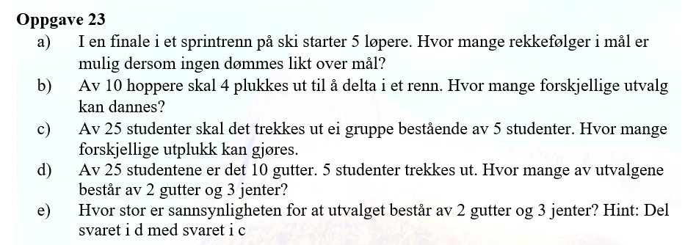
a) Antall rekkefølger= | 120
Svar: Det er 120 mulige rekkefølger.

b) Antall utvalg= | 210
Svar: Det er 210 forskjellige utvalg.

c) Antall utplukk= | 53130
Svar: Det er 53130 forskjellige utplukk.

d) Her må vi bruke produktregelen for kombinasjoner:
Antall utvalg= | 20475
Svar: Det er 20475 utvalg med 2 gutter og 3 jenter.

e) Sannsynligheten beregnes som forholdet mellom gunstige utvalg (fra d) og totale utvalg (fra c):
P(2 gutter og 3 jenter)= | 0.385
Svar: Sannsynligheten er ca. 0.385 (38,5 %).

